クレジット に関する説明
●様式2（講習会等の取得クレジット）に伴う提出書類

 | 研修会等の種類 | 提出時期 | 提出書類 | 注意事項
1 【1回必須】 | 日本医療薬学会年会 （第31回～34回） | 申請時 | ネームカードもしくは 参加証明書
 | 日本医療薬学会年会 （第35回） | 申請時 | 右記記載の3点の内、 いずれか1点 | ● ネームカード ● 【行事参加履歴】画面 ※2 ● 参加証明書 （参加証明書に関する問い合わせは第35回年会運営事務局 (35jsphcs@jtbcom.co.jp ) へ）
2 【1回必須】 | 薬物療法集中講義（2021年第1回～） | 申請時 | 受講証明書
3 | がん専門薬剤師集中教育講座 （令和2年度～令和6年度） | 申請時 | 受講証明書
 | がん専門薬剤師集中教育講座 （令和7年度（2025年11月～12月配信予定）申込） | 後日※1 提出締切：2026年3月4日（水） | 右記記載 | 受講証明書は2026年2月中に発行予定です （受講証明書に関する問い合わせは日本病院薬剤師会事務局へ）

※1 後日提出が必要な書類は、メール添付にて jps@jsphcs.jp にお送りください。（後日提出書類が確認できない場合、クレジットとして認められません。）
※2【行事参加履歴】：会員マイページにログイン →「参加行事閲覧」→「行事参加履歴※3」を参照。 当該画面のスクリーンショット、印刷物をPDFに加工する。

※3 【行事参加履歴】画面のスクリーンショット
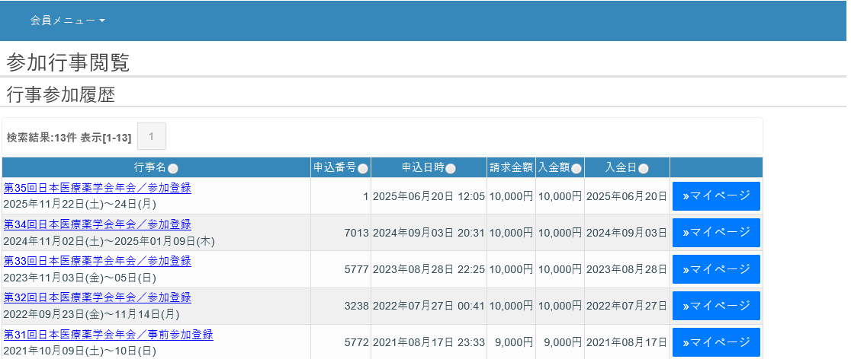

●様式2（講習会等の取得クレジット）「日本医療薬学会が主催するセミナー」対象

